色温和色域
色温和色域测试数据

色温（80%白场）
 | 模式 | x | y | Lv | T
创维75A9H | 标准模式 | 0.29216814928 | 0.27782588828 | 517.76044 | 9270.4683722
 | 鲜艳模式 | 0.27535648126 | 0.25850009187 | 621.92572 | 13922.903613
 | 电影模式 | 0.31892157887 | 0.30893590765 | 411.32956 | 6289.8343867
 | Filmmaker | 0.32034867256 | 0.32938521667 | 347.35181 | 6098.1977387

色域（鲜艳） |  |  |  |  |  |  |  | vs sRGB | vs NTSC | vs BT2020 | vs DCI-P3
 | 颜色 | x | y |  | 创维75A9H | CIE1931 | 覆盖率 | 100.00% | 98.30% | 88.50% | 95.80%
创维75A9H | R | 0.68971205584 | 0.30259320788 |  |  |  | 面积比 | 172.50% | 122.20% | 91.20% | 127.20%
 | G | 0.1681218037 | 0.75249622964 |  |  | CIE1976 | 覆盖率 | 99.80% | 96.80% | 90.00% | 98.00%
 | B | 0.15503619132 | 0.022654737503 |  |  |  | 面积比 | 176.90% | 154.20% | 102.60% | 140.90%
 |  |  |  |  | 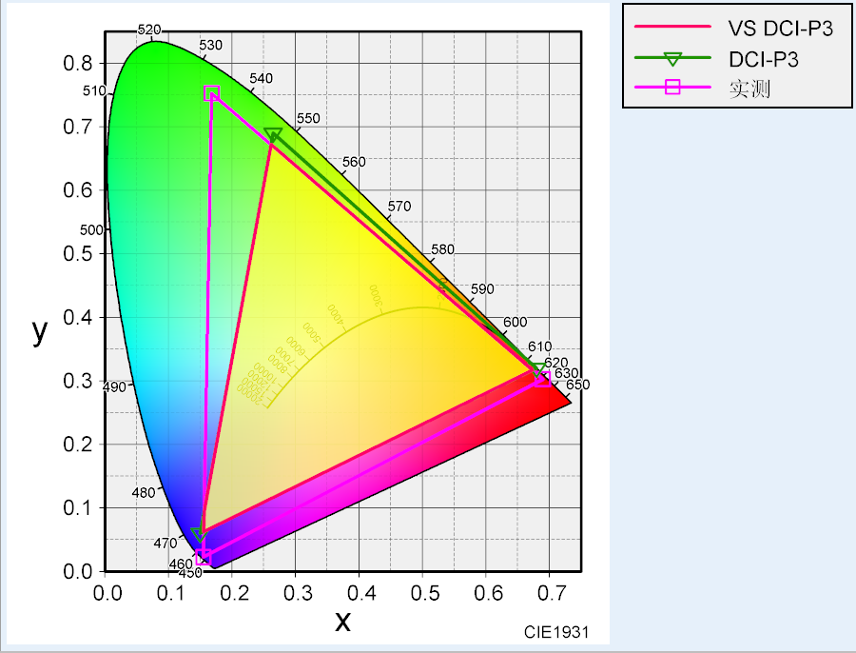 |  |  |  | 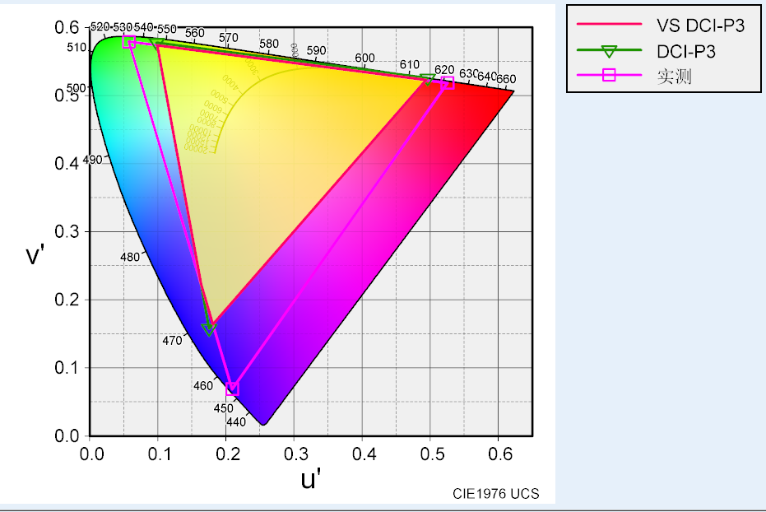

波长
红 | 绿 | 蓝
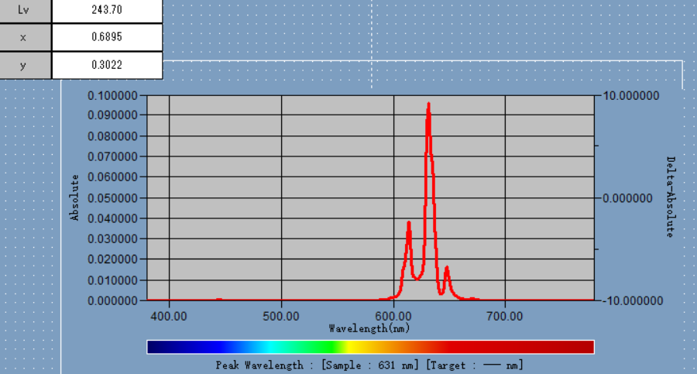 | 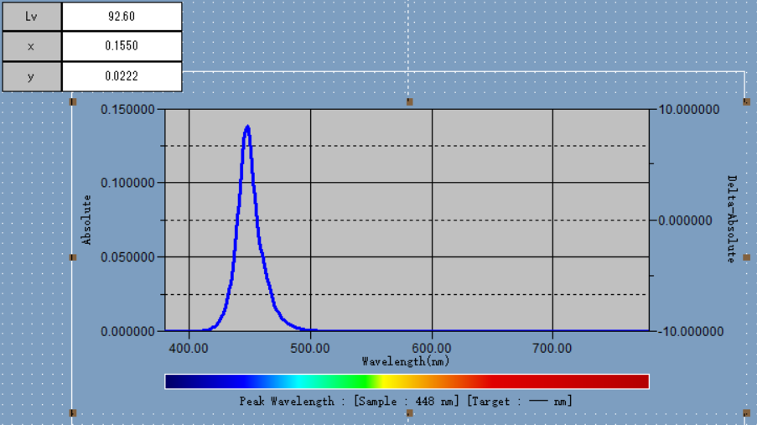 | 